会員ファイル
画面仕様書 |  |  |  | システム名称 |  |  |  |  |  |  | 作成日

名称 | frmOrderStockCreation |  |  | No |  |  |  |  |  |  | 作成者

 |  |  |  |  |  |  |  | 画面詳細
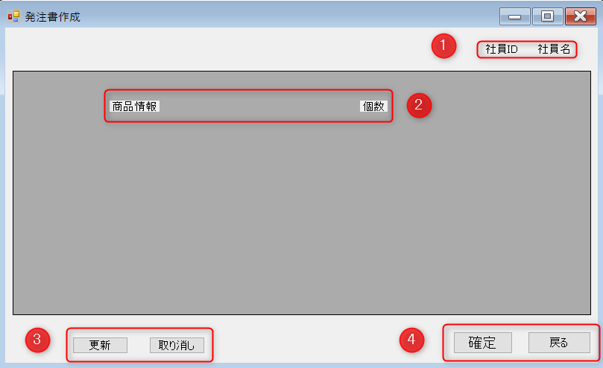
 |  |  |  |  |  |  |  | フォーム名 |  | 発注書作成

 |  |  |  |  |  |  |  | 画面サイズ |  | フルスクリーン

 |  |  |  |  |  |  |  | 背景色

 |  |  |  |  |  |  |  | 文字種類 |  | メイリオ

 |  |  |  |  |  |  |  | 文字サイズ |  | 9pt均一

 |  |  |  |  |  |  |  | 文字色

 |  |  |  |  |  |  |  | 画面説明
 |  |  |  |  |  |  |  | 発注書作成から発注書作成ボタンを押すとこの画面に来る。
 |  |  |  |  |  |  |  | 発注管理画面で確定した発注内容をこの画面で確認し、
 |  |  |  |  |  |  |  | 内容が異なる場合はこの画面で変更ができる。
 |  |  |  |  |  |  |  | 発注内容に問題がなければ、確定ボタンで発注内容最終確認画面に移る。
 |  |  |  |  |  |  |  | 取り消しで、情報の取り消しをおこなう。
 |  |  |  |  |  |  |  | 更新ボタンで取り消した情報の更新を行う。
 |  |  |  |  |  |  |  | 戻るで発注管理画面に戻る。
 |  |  |  |  |  |  |  | メーカごと発注書作成を繰り返す。
 |  |  |  |  |  |  |  | ＊最終確認画面はMessageBoxで作成。
 | 名称 | 使用コントロール | 名前 | 文字形式 | 初期値 | 必須入力 | TAB順 | 桁制限 | その他
1 | 社員ID | label | fOSidlabel | 全角 |  |  |  | 12 | ①社員ID・社員名を表示
1 | 社員名 | label | fOSnamelabel | 全角 |  |  |  | 10 | ②商品情報・個数などを表示
2 | 商品ID | label | fOSitemidlabel | 全角 |  |  |  |  | ③誤った情報があった場合に取り消すために取り消し
2 | 個数 | label | fOSitemslabel | 全角 |  |  |  |  | 取り消した情報の更新を行うために更新ボタンを押す
3 | 更新 | Button | fOSupdateBtn |  |  |  | 1 |  | ④問題がなければ確定。 戻るで発注管理画面へ
3 | 取り消し | Button | fOSCancelBtn |  |  |  | 2
4 | 確定 | Button | fOSconfirmBtn |  |  |  | 3
4 | 戻る | Button | fOSbackBtn |  |  |  | 4
5 | 表示画面 | DataGridview | fOSDataGridview
9
10
11
12
13
14
15
16
17
18
19
20
21
22
23
24
25
26
27
28
29
30

その他

